PRESENT
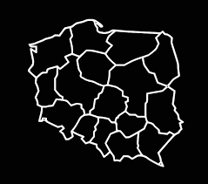
PREZENTATION
ABOUT
SALARIES AND BONUS
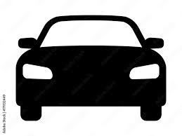

Sum_salaries_by_gender
 | Suma
mężczyzna | 600721
kobieta | 509364
Average_bonus_by_gender
 | Suma
kobieta | 264
mężczyzna | 249

Sum_salary_by_auto
 | Suma
Volkswagen | 1221921
Fiat | 977481
Ford | 774867
Audi | 692916
Chrysler | 612148
Opel | 570098
Citroen | 489639
Honda | 487648
Peugeot | 448769
Daewoo | 366759
Mercedes | 366320
Renault | 325291
Lexus | 286759
Alfa Romeo | 203623
BMW | 163496
Mazda | 122352
Subaru | 40707

Average_bonus_by_city
 | Suma
Bolimów | 350
Żyrardów | 350
Płock | 331
Bydgoszcz | 284
Leszno | 281
Łódź | 259
Sochaczew | 254
Gdańsk | 248
Kraków | 243
Błonie | 225
Pruszków | 220
Ciechanów | 218
Ełk | 195

Sum_salaries_by_city
 | Suma
Łódź | 485512
Sochaczew | 394140
Gdańsk | 64441
Bydgoszcz | 34616
Ciechanów | 29800
Kraków | 27690
Leszno | 17189
Płock | 15585
Błonie | 13089
Ełk | 9978
Żyrardów | 8315
Bolimów | 5044
Pruszków | 4686

